RESIDENTE DE OBRA
V.002-20015

ANEXO 03 - FORMULARIO DE POSTULACIÓN - RESIDENTE DE OBRA

A. INFORMACIÓN GENERAL

1. DATOS PERSONALES

1.1 NOMBRES |  |  |  |  |  |  |  |  |  |  |  |  |  |  |  | 1.4 FECHA NACIMIENTO (dd/mm/aaaa) |  |  |  |  |  | 1.5 EDAD
1.2 APELLIDO PATERNO |  |  |  |  |  |  |  |  |  |  |  |  |  |  |  | 1.6 SEXO
1.3 APELLIDO MATERNO |  |  |  |  |  |  |  |  |  |  |  |  |  |  |  | 1.7 ESTADO CIVIL

2. DATOS DOMICILIARIOS

2.1 DIRECCIÓN
2.2 DISTRITO |  |  |  |  |  |  |  |  |  |  |  |  |  |  |  | 2.5 RPC |  | 2.8 CLARO
2.3 PROVINCIA |  |  |  |  |  |  |  |  |  |  |  |  |  |  |  | 2.6 RPM |  | 2.9 MOVISTAR
2.4 REGIÓN |  |  |  |  |  |  |  |  |  |  |  |  |  |  |  | 2.7 TELÉFONO FIJO |  | 2.10 CORREO ELECTRÓNICO

3. SERVICIO AL QUE POSTULA
3.1 REGIÓN |  |  |  |  |  |  |  |  |  |  |  |  |  |  |  | 3.2 SERVICIO | RESIDENTE DE OBRA

B. DOCUMENTACIÓN SUSTENTATORIA
¡¡¡ IMPORTANTE !!!
* En 2.1 Adjuntar la copia de la cara principal del diploma de Bachiller o Técnico Profesional (según corresponda).
* En 2.4 Adjuntar la copia de la cara principal de Título Profesional (de corresponder).
PARA AMBOS CASOS ADJUNTAR LAS COPIAS EN EL ARCHIVO PDF DE LOS DOCUMENTOS SUSTENTATORIOS SOLICITADOS EN EL ANEXO N° 02
 | Nro de Orden de Documento |  |  | Nro de Hojas del Documento
1. IDENTIFICACIÓN | 1 | al | 1 | 1 | 1.1 RUC (Ficha RUC)
 | 2 | al | 2 | 1 | 1.2 DNI | 0 | 0 | 0 | 0 | 0 | 0 | 0 | 0

¡¡¡ IMPORTANTE !!!
* Luego de haber ordenado sus documentos sustentatorios de forma cronológica, teniendo en cuenta la FECHA DE CULMINACIÓN de sus trabajos, DESDE LA MÁS RECIENTE HACIA ATRÁS, podrá iniciar el llenado de las fechas.
2. FORMACIÓN ACADÉMICA | 3 | al | 3 | 1 | 2.1 TÍTULO PROFESIONAL |  |  |  |  |  |  |  |  |  | 2.2 FECHA DE EXPEDICIÓN DE TÍTULO (dd/mm/aaaa) |  |  | 2.3 CENTRO DE ESTUDIOS SUPERIORES

 | 4 | al | 4 | 1 | 2.4 NÚMERO DE COLEGIATURA |  |  |  |  |  |  |  |  |  | 2.5 FECHA DE EXPEDICIÓN DE COLEGIATURA (dd/mm/aaaa)

 | 5 | al | 5 | 1 | 2.6 CERTIFICADO DE HABILIDAD PROFESIONAL |  |  |  |  |  |  |  |  |  | FECHA CADUCIDAD DE CERTIFICADO DE HABILIDAD (dd/mm/aaaa)

3. REGISTRO DE ACTIVIDAD PROFESIONAL | Continúa Nro de Orden de Documento |  |  | Nro de Hojas del Documento Sustentatorio (Folios) | 3.1 NOMBRE DE LA ENTIDAD O EMPRESA |  |  |  |  |  |  |  |  | 3.2 NOMBRE DEL PROYECTO / ACTIVIDAD |  |  |  | 3.3 TIPO DE TRABAJO (Lista desplegable ) | 3.4 CARGO / PUESTO REALIZADO |  |  | 3.5 TIPO DE EXPERIENCIA LABORAL | 3.6 PROYECTOS DE INFRAESTRUCTURA O EDIFICACIÓN | 3.7 PROYECTOS DE INFRAESTRUCTURA O EDIFICACIÓN EN EL ÁMBITO RURAL | 3.8 FECHA DE INICIO (dd/mm/aaaa) | 3.9 FECHA DE CULMINACIÓN (dd/mm/aaaa) | 3.10 Duración Total (días) | 3.11 Validación Documentaria | 3.12 % Útil por trabajo consignado
 |  |  |  |  |  |  |  |  |  |  |  |  |  |  |  |  |  |  |  |  |  |  |  |  |  |  | 0 |  | 0%
 |  |  |  |  |  |  |  |  |  |  |  |  |  |  |  |  |  |  |  |  |  |  |  |  |  |  | 0
 |  |  |  |  |  |  |  |  |  |  |  |  |  |  |  |  |  |  |  |  |  |  |  |  |  |  | 0
 |  |  |  |  |  |  |  |  |  |  |  |  |  |  |  |  |  |  |  |  |  |  |  |  |  |  | 0
 |  |  |  |  |  |  |  |  |  |  |  |  |  |  |  |  |  |  |  |  |  |  |  |  |  |  | 0
 |  |  |  |  |  |  |  |  |  |  |  |  |  |  |  |  |  |  |  |  |  |  |  |  |  |  | 0
 |  |  |  |  |  |  |  |  |  |  |  |  |  |  |  |  |  |  |  |  |  |  |  |  |  |  | 0
 |  |  |  |  |  |  |  |  |  |  |  |  |  |  |  |  |  |  |  |  |  |  |  |  |  |  | 0
 |  |  |  |  |  |  |  |  |  |  |  |  |  |  |  |  |  |  |  |  |  |  |  |  |  |  | 0
 |  |  |  |  |  |  |  |  |  |  |  |  |  |  |  |  |  |  |  |  |  |  |  |  |  |  | 0
 |  |  |  |  |  |  |  |  |  |  |  |  |  |  |  |  |  |  |  |  |  |  |  |  |  |  | 0
 |  |  |  |  |  |  |  |  |  |  |  |  |  |  |  |  |  |  |  |  |  |  |  |  |  |  | 0
 |  |  |  |  |  |  |  |  |  |  |  |  |  |  |  |  |  |  |  |  |  |  |  |  |  |  | 0
 |  |  |  |  |  |  |  |  |  |  |  |  |  |  |  |  |  |  |  |  |  |  |  |  |  |  | 0
 |  |  |  |  |  |  |  |  |  |  |  |  |  |  |  |  |  |  |  |  |  |  |  |  |  |  | 0
 |  |  |  |  |  |  |  |  |  |  |  |  |  |  |  |  |  |  |  |  |  |  |  |  |  |  | 0
 |  |  |  |  |  |  |  |  |  |  |  |  |  |  |  |  |  |  |  |  |  |  |  |  |  |  | 0
 |  |  |  |  |  |  |  |  |  |  |  |  |  |  |  |  |  |  |  |  |  |  |  |  |  |  | 0
 |  |  |  |  |  |  |  |  |  |  |  |  |  |  |  |  |  |  |  |  |  |  |  |  |  |  | 0
 |  |  |  |  |  |  |  |  |  |  |  |  |  |  |  |  |  |  |  |  |  |  |  |  |  |  | 0
 |  |  |  |  |  |  |  |  |  |  |  |  |  |  |  |  |  |  |  |  |  |  |  |  |  |  | 0

4. REGISTRO DE FORMACIÓN ACADÉMICA o CAPACITACIÓN TÉCNICA | Continúa Nro de Orden de Documento |  |  | Nro de Hojas del Documento Sustentatorio (Folios) | 4.1 NOMBRE DE LA INSTITUCIÓN EDUCATIVA |  |  |  |  |  |  |  |  | 4.2 NOMBRE DEL CURSO |  |  |  | 4.3 Tipo de Estudio o Especialización (Ver Lista 4) | 4.4 Certificado consigna Horas Lectivas? | 4.5 Horas Lectivas Consignadas en el Certificado | 4.5 Fecha de INICIO del curso | 4.6 Fecha de FINALIZACIÓN del curso | 4.7 Puntos Consignados (máx 10 puntos)
 |  |  |  |  |  |  |  |  |  |  |  |  |  |  |  |  |  |  |  |  |  |  | 0.000
 |  |  |  |  |  |  |  |  |  |  |  |  |  |  |  |  |  |  |  |  |  |  | 0.000
 |  |  |  |  |  |  |  |  |  |  |  |  |  |  |  |  |  |  |  |  |  |  | 0.000
 |  |  |  |  |  |  |  |  |  |  |  |  |  |  |  |  |  |  |  |  |  |  | 0.000
 |  |  |  |  |  |  |  |  |  |  |  |  |  |  |  |  |  |  |  |  |  |  | 0.000
 |  |  |  |  |  |  |  |  |  |  |  |  |  |  |  |  |  |  |  |  |  |  | 0.000
 |  |  |  |  |  |  |  |  |  |  |  |  |  |  |  |  |  |  |  |  |  |  | 0.000
 |  |  |  |  |  |  |  |  |  |  |  |  |  |  |  |  |  |  |  |  |  |  | 0.000
 |  |  |  |  |  |  |  |  |  |  |  |  |  |  |  |  |  |  |  |  |  |  | 0.000
 |  |  |  |  |  |  |  |  |  |  |  |  |  |  |  |  |  |  |  |  |  |  | 0.000

5. CONOCIMIENTOS DE LENGUA | Continúa Nro de Orden de Documento |  |  | Nro de Hojas del Documento Sustentatorio (Folios)
 | 1 | al | 1 | 1 | 5.1 DECLARACIÓN JURADA DE DOMINIO DE LENGUA ANDINA |  |  |  |  |  |  |  |  | QUECHUA |  | AYMARA | OTRO | 5.1.1 NIVEL DE CONOCIMIENTO |  | HABLA

 | 2 | al | 2 | 1 | 5.2 DECLARACIÓN JURADA DE DOMINIO DE LENGUA AMAZÓNICA |  |  |  |  |  |  |  |  | OTRO 1 |  | OTRO 2 | OTRO 3 | 5.2.1 NIVEL DE CONOCIMIENTO |  | HABLA

 | A | A
 |  | 0
 |  | 0
 |  | 0
 |  | 0
 |  | 0
 |  | 0
 |  | 0
 |  | 0
 |  | 0
 |  | 0
 |  | 0
 |  | 0
 |  | 0
 |  | 0
 |  | 0
 |  | 0
 |  | 0
 |  | 0
 |  | 0
 |  | 0
 |  | 0

AYUDA
 | PRIMERO LEA ATENTAMENTE
 | El presente formulario de postulación debe ser llenado y guardado ÚNICAMENTE en Excel, versión 2,013
A. Recomendaciones Generales
 | Paso 01.- | - Si usted se encuentra ASIGNADO a un proyecto que viene ejecutando el PNVR, NO DEBE postular a esta Convocatoria hasta que termine su contrato y obtenga la debida conformidad del contrato.

 | Paso 02.- | Cambiar de nombre el presente archivo de Excel (Guardar como), bajo la siguiente estructura y sin dejar espacios vacíos:

 |  | - | Iniciales del cargo al cual postula

 |  |  |  | GES = Gestor Social
 |  |  |  | RES = Residente de Obra
 |  |  |  | SUP = Supervisor de Obra

 |  | - | Número de DNI

 |  | - | APELLIDO PATERNO y nombre (en MAYÚSCULAS el apellido paterno y a continuación el primer nombre en minúsculas, para el caso de apellidos compuestos escribirlos sin espacios)

 |  | Ejemplos: | GES23564462CALDERÓNricardina.xlsx

 |  |  | RES05651228CÁRDENASluis.xlsx

 |  |  | SUP08363971FERNÁNDEZrosario.xlsx

 | Paso 03.- | La información sólo será llenada en la Pestaña del cargo al cual postula (Gestor Social, Residente de Obra o Supervisor de Obra).

 | Paso 04.- | El formulario de postulación debe llenarse sólo en las "celdas pintadas de blanco", en MAYÚSCULAS (tildadas) y en ORDEN, siguiendo la numeración y tomando en cuenta las notas y mensajes que aparecen cuando selecciona una celdas.

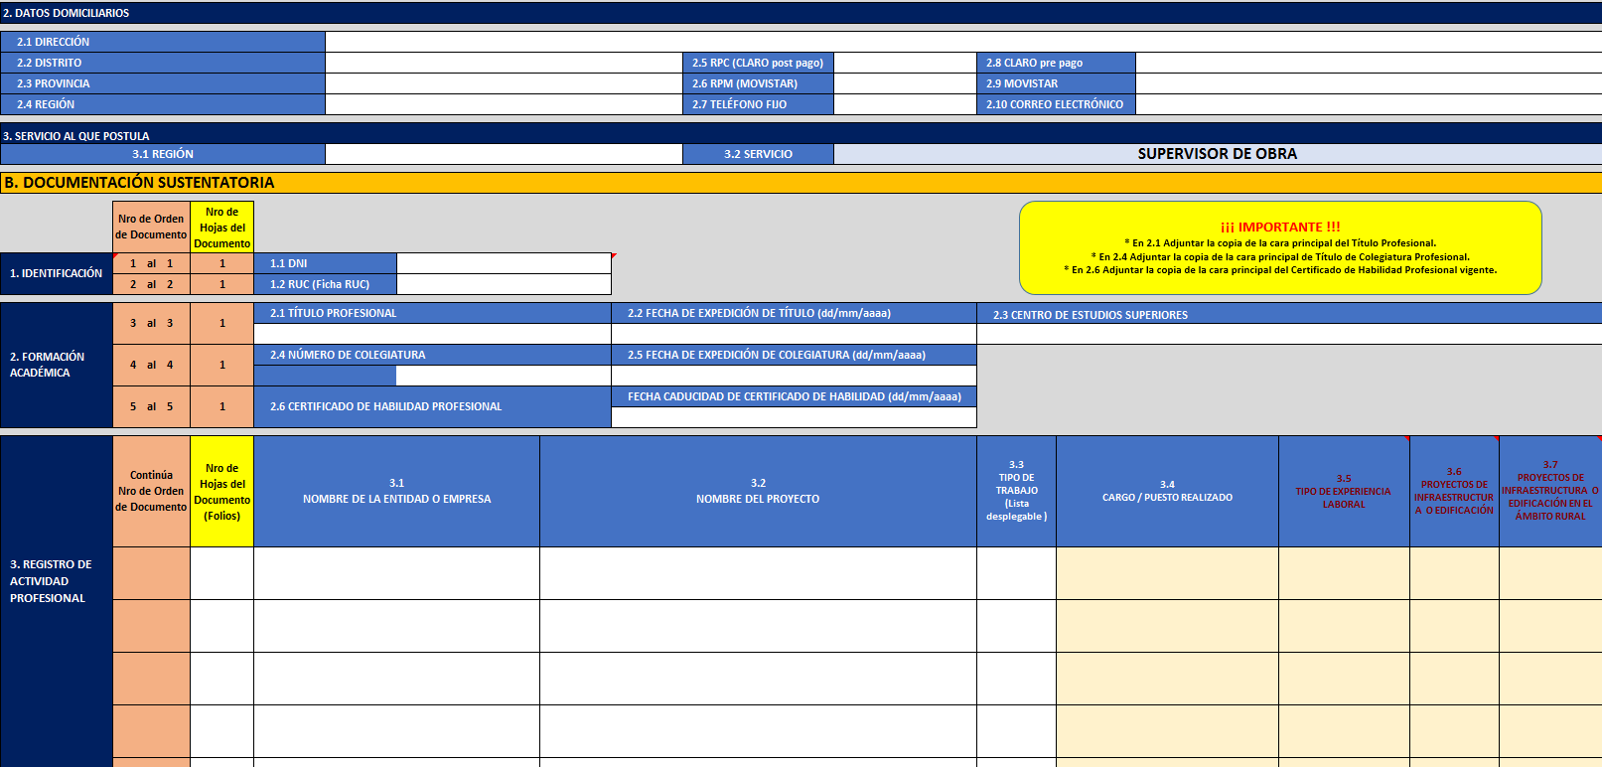
Sólo llenar las “celdas pintadas de blanco”
No llenar
No llenar

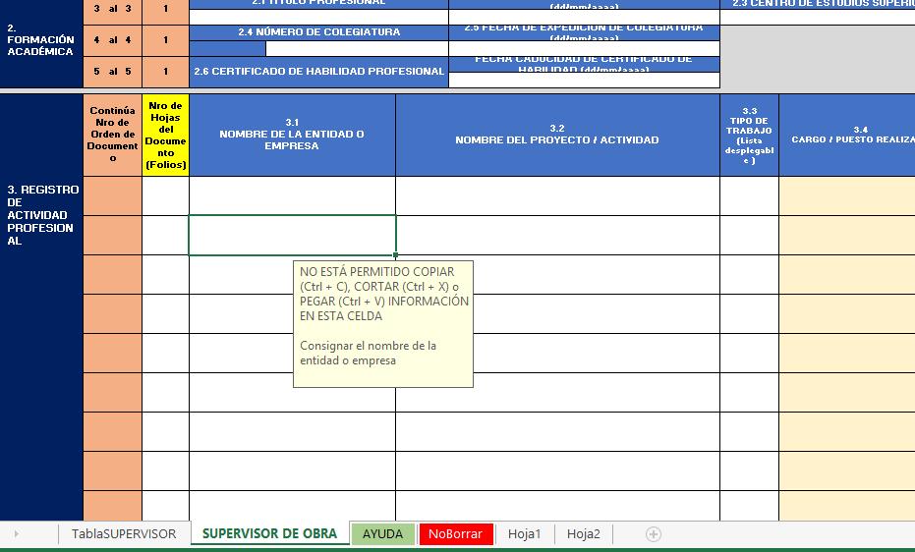
Nota que aparece cuando se selecciona una celda
Celda seleccionada

 | Paso 05.- | La información debe ser TIPEADA. Si se cometió un error se debe volver a tipear. No está permitido Copiar (Ctrl + C), cortar (Ctrl + X) o pegar (Ctrl + V) la información de las celdas.

 | Paso 06.- | Antes de llenar el item B.3. "REGISTRO DE ACTIVIDAD PROFESIONAL" tener en cuenta lo siguiente:

 |  | * | Verificar que sus documentos sustentarios señalen EXPLÍCITAMENTE la fecha de inicio y culminación del trabajo o en su defecto la fecha de inicio y la duración del mismo de modo que usted pueda calcular la fecha de culminación; de no existir la información de ambas fechas o la duración del trabajo, el (los) documento(s) será(n) declarado(s) como NO VÁLIDO(S).

 |  | * | Ordenar sus documentos sustentatorios de forma cronológica, teniendo en cuenta la FECHA DE CULMINACIÓN de sus trabajos, DESDE LA MÁS RECIENTE HACIA ATRÁS.

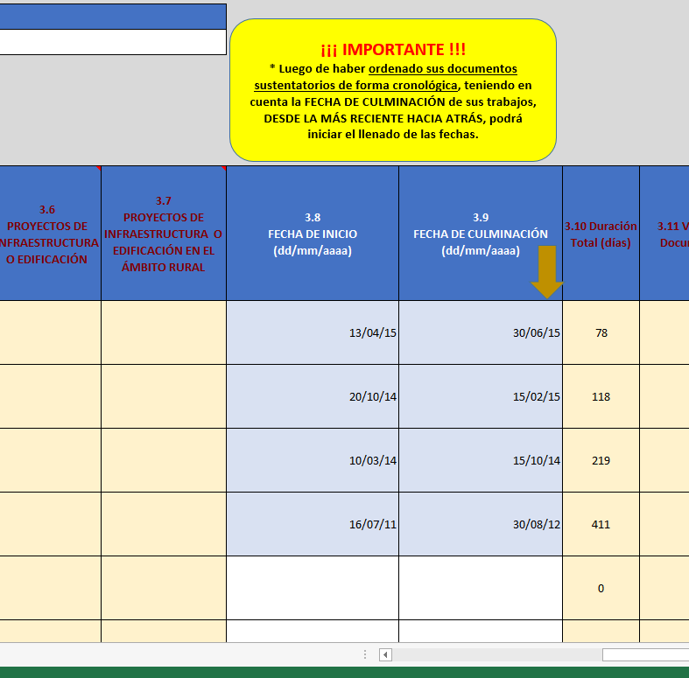
Ordenar del trabajo más reciente hacia atrás

 |  | * | No registrar trabajos que se superpongan totalmente (100%) con otros, debido a que el cálculo del tiempo será 0 (cero). Sí se registran trabajos superpuestos parcialmente, sólo se calculará automáticamente los tiempos no sobrepuestos, tomando como referencia desde el mas riciente hacia atrás.

Tiempos parciales considerados

No debe registrar por superponerse 100%,

No debe registrar por superponerse 100%

B. CAUSALES DE ELIMINACIÓN
 | 01.- | Llenar y enviar al PNVR el Anexo 3: Formulario de Postulación, cuando ya se encuentra asignado a un proyecto que viene ejecutando el PNVR.

 | 02.- | Mandar un archivo con un nombre diferente a lo establecido en el "Paso 02" de las Recomendaciones Generales.

 | 03.- | Renombrar, cambiar de lugar o borrar las "pestañas" (Hojas del Libro de Excel).

 | 04.- | Copiar (Ctrl + C), cortar (Ctrl + X) o pegar (Ctrl + V) la información de las celdas, debido a que las celdas contienen fórmulas y validaciones.

 | 05.- | Adulterar el archivo de cualquier manera.

 |  | Leí las Recomendaciones de esta Ayuda

 |  | Seleccione en la casilla derecha, una de las opciones:

